Sheet1
编号 | 表扣图片 | 品牌 | 型号 | 表盘直径 | 规格 | 扣子 | 工厂下单尺寸
BD13001 | 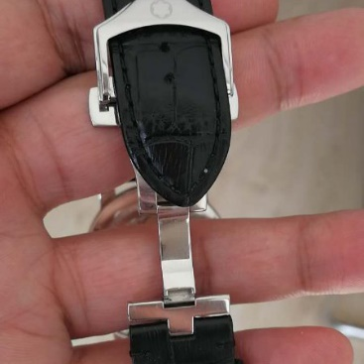 | 万宝龙 | 明星7102 |  | 21*20 | 折叠针扣
 | 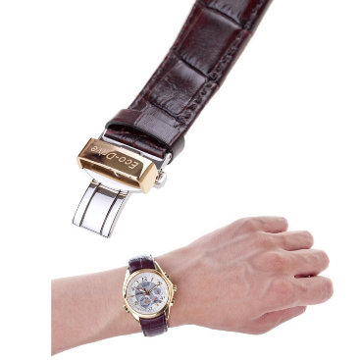 | 西铁城 | BL9008-31A |  | 21*17 | 折叠扣
 | 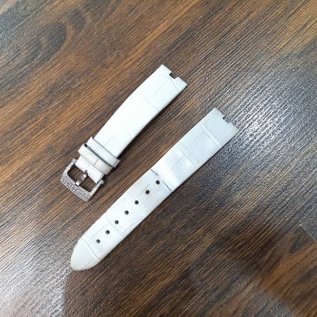 | Van Cleef & Arpels （梵克雅宝） |  |  | 18*16*4 | 针扣
 | 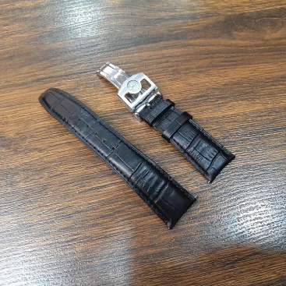 | 万国IWC | IW500701 |  | 22*18 | 弯针款式
 | 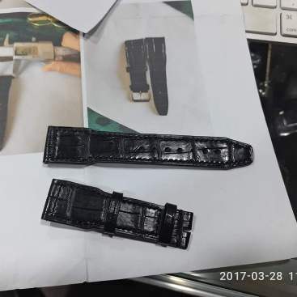 | 万国IWC | 平身 |  | 21*18*115*75*4.0*2.5
 |  |  |  | 38mm | 22*20 | 扁平扑心（3.0厚度）
 |  | iWatch 4.2 |  | 42mm | 24*22*115*75,3mm-3mm | 长带开椭圆孔，短带开孔3mm

 |  | 卡迪亚蓝气球 |  | 36mm | 18*16*11
 |  |  |  |  | 20*18*12
 | 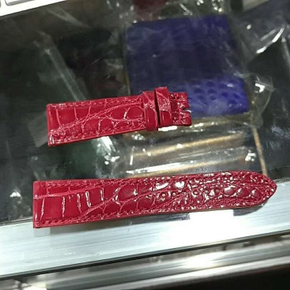 | 爱马仕针扣 |  |  | 20*16*105*65
 |  | 积家 |  |  | 21*18*115*75*4.0*2.5
 |  | 万宝龙/Montblanc | 4810 502 |  | 22*20*75*135 | 扁平扑心，针扣
 |  | 美度/MIDO | M640.6AA |  | 17*16*105*70 | 折叠扣（短带无针孔）

